상품제안서
[뺏지]캠패인버튼 사각50x50 | 상품코드: F01410

 |  |  |  |  |  |  | 02-412-0044 | www.easy1.co.kr
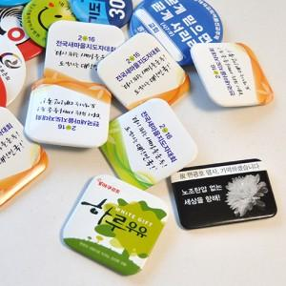

【상세/제작정보】

【인쇄/포장옵션】 | 풀칼라 / OPP(비닐)

【공급단가】 | 수량 | 1,000~ | 2,000~ | 3,000~ | 5,000~ | 10,000~
*VAT별도 | 단가 | 230원 | 220원 | 210원 | 200원 | 200원

【상품 URL】 | http://www.easy1.co.kr/src/goods_detail.php?gdno=1410

